баг-репорт
Номер бага | ID баг-репорта | Заголовок | Предусловие | Шаги | ОР | ФР | Окружение | Серьезность
1 | BUG-01 | Проверка авторизации и доступа к главной странице личного кабинета СПБГУПТД | Открыть сайт лк СПБГУПТД https://portal.sutd.ru/stream/ | 1. Нажать на ссылку сайта СПБГУПТД 2. Дождаться загрузки страницы | Открывается без проблем сайт с лк СПБГУПТД, отображаются доступные разделы(фильтр, поиск) | Выводится ошибка "502 Bad Gateway". Страница не загружается | Windows 11 Версия 26H2 Сборка ОС: 26300.9711 Версия: 1000.26100.372.0 | Критическая | 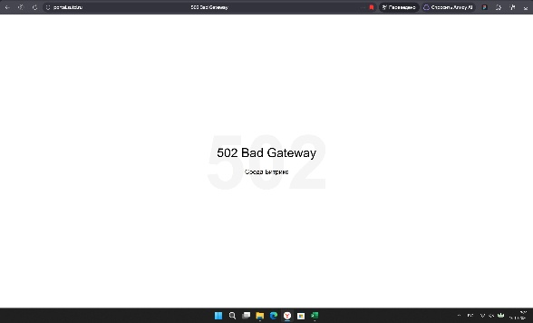
2 | BUG-02 | Проверка отображения фильтра на главной странице ЛК СПбГУПТД | Открыть сайт лк СПБГУПТД https://portal.sutd.ru/stream/ | 1. Нажать на ссылку сайта СПБГУПТД 2. На главной ленте нажать на фильтр + поиск | Открывается страница, прогружается без проблем, фильтр на главной ленте работает корректно | Высвечивается иконка загрузки и ничего не прогружается | Windows 11 Версия 26H2 Сборка ОС: 26300.9711 Версия: 1000.26100.372.0 | Значительная | 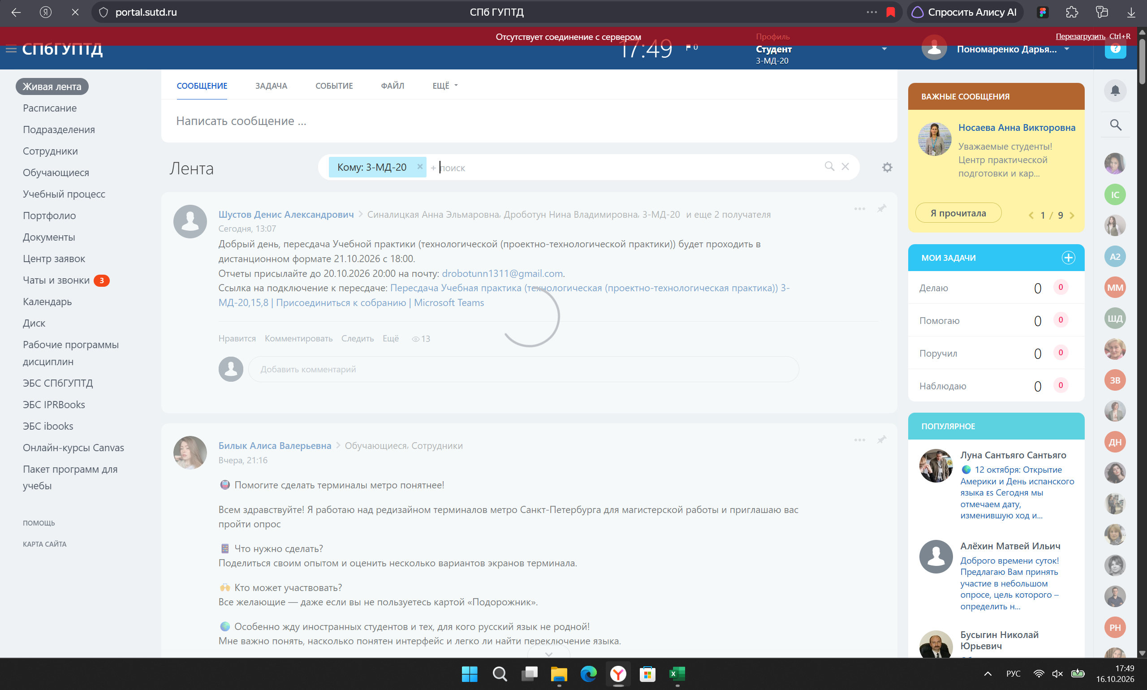
3 | BUG-03 | Проверка отображения текущих контролей в разделе "Учебный процесс" | Открыть сайт лк СПБГУПТД https://portal.sutd.ru/stream/ | 1. Нажать на ссылку сайта СПБГУПТД 2. Перейти на вкладку "Учебный процесс" 3. Перейти на вкладку "Текущий контроль" | Открывается и отображаются все текущие контроли за предыдущие 4 семестра | Высвечивается Нет данных в текущем контроле | Windows 11 Версия 26H2 Сборка ОС: 26300.9711 Версия: 1000.26100.372.1 | Незначительная | 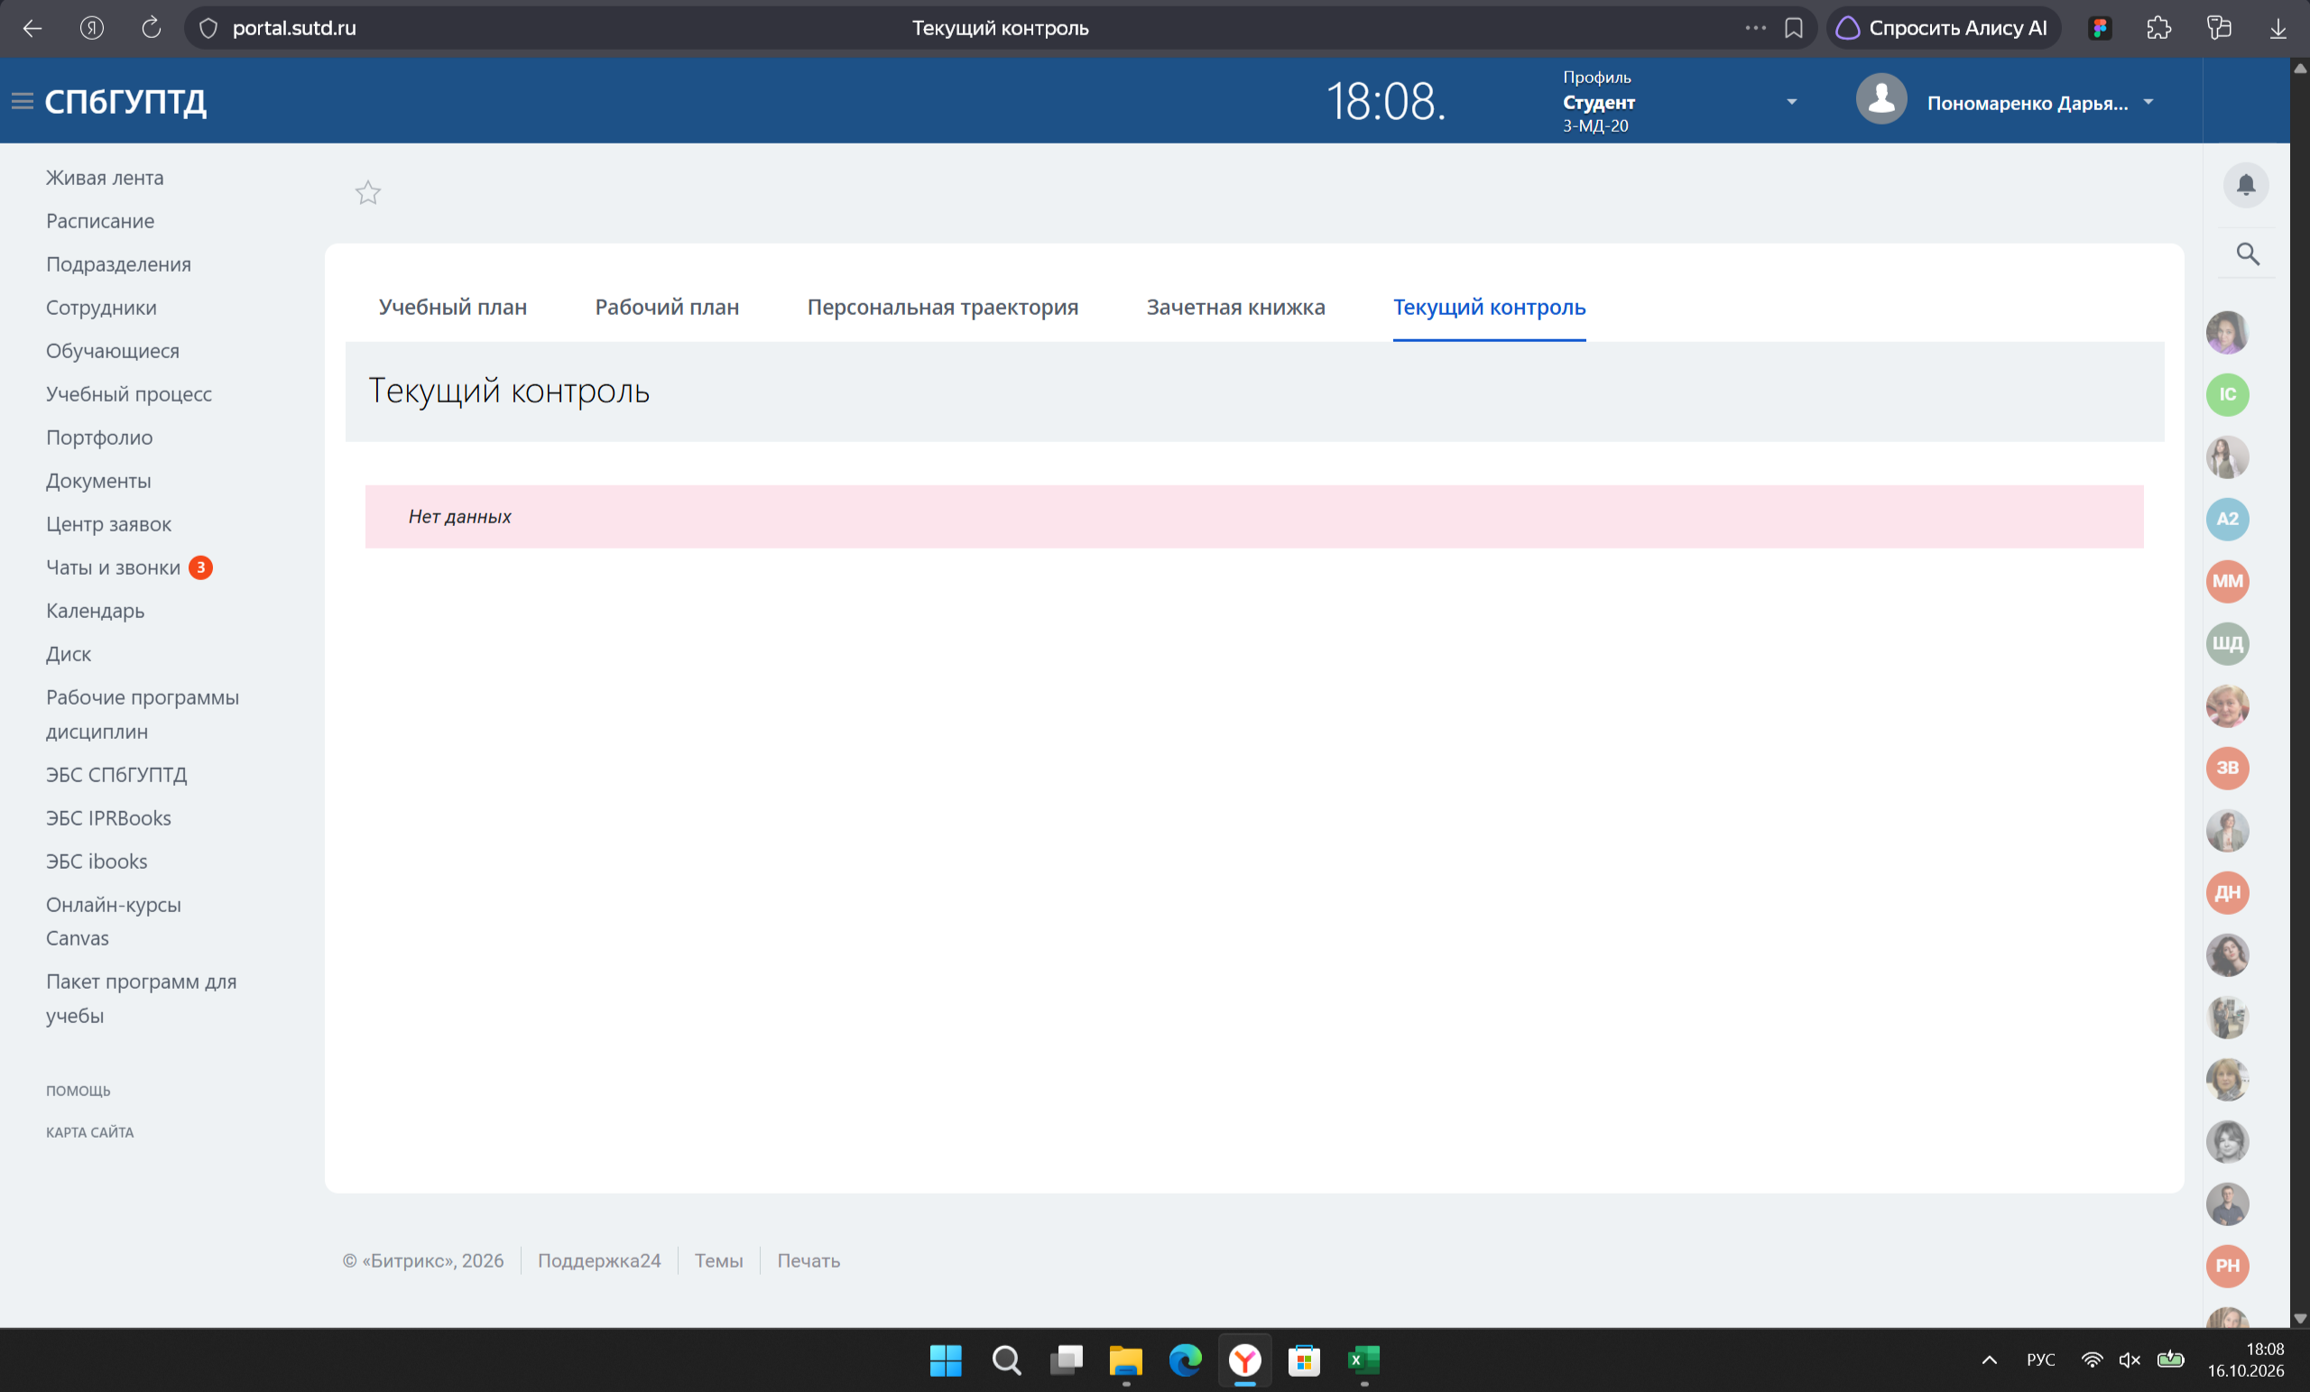
4 | BUG-04 | Проверка отправки "Вордовского" документа из ЛК СПбГУПТД | Открыть сайт лк СПБГУПТД https://portal.sutd.ru/stream/ | 1. Нажать на ссылку сайта СПБГУПТД 2. Перейти на вкладку чаты и звонки 3. Зайти на чат с преподавателем 4. Отправить документ | Открывается документ с практической работой. Документ успешно отправялется в чат | Открывается пустой вордовский документ. Отправляется пустой файл | Windows 11 Версия 26H2 Сборка ОС: 26300.9711 Версия: 1000.26100.372.2 | Значительная
5 | BUG-05 | Проверка скачивания документа из папки пересдачи | Открыть сайт лк СПБГУПТД https://portal.sutd.ru/stream/ | 1. Нажать на ссылку сайта СПБГУПТД 2. Перейти на диск 3. Открыть папку с пересдачами 4. Скачать документ | Документ скачивается без потери качества, файл пригоден для просмотра | Скачивается пустой документ | Windows 11 Версия 26H2 Сборка ОС: 26300.9711 Версия: 1000.26100.372.3 | Значительная
6 | BUG-06 | Проверка запуска приложения InDesign | Открыть приложение InDesign | 1. Нажать на иконку InDesign 2. Дождаться запуска программы | Открывается придожение без трудностей, появляется рабочая область | Нет загрузки приложения, ничего не происходит. Спустя время высвечивается "Ошибка приложения" | Windows 11 Версия 26H2 Сборка ОС: 26300.9711 Версия: 1000.26100.372.2 | Критическая | 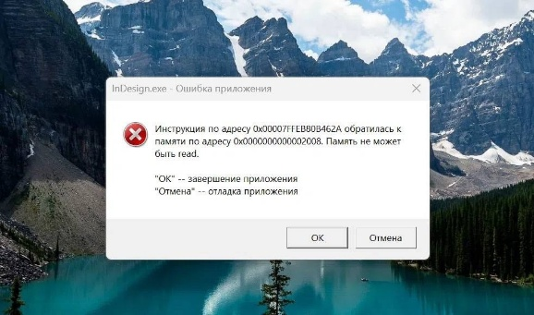
7 | BUG-07 | Проверка открытия существующего файла в InDesign | Открыть приложение InDesign | 1. Нажать на иконку InDesign 2. Нажать на существующий файл(двойной клик) | Открывается файл через придожение без трудностей, отображается контент документа | Открывается приложение, но пишет, что файл не существует | Windows 11 Версия 26H2 Сборка ОС: 26300.9711 Версия: 1000.26100.372.3 | Критическая
8 | BUG-08 | Проверка упаковки документа в приложении InDesign | Открыть приложение InDesign | 1. Нажать на иконку InDesign 2. Нажать на существующий файл 3. Выполнить команду "Упаковать" | Открывается файл и упаковывается без трудностей, создается папка с исходниками | Открывается приложение, но пишет, что не удалось упаковать документ | Windows 11 Версия 26H2 Сборка ОС: 26300.9711 Версия: 1000.26100.372.4 | Значительная
9 | BUG-09 | Проверка доступа к материалам по дисциплине на Яндекс.Диске | Открыть Яндекс.Диск https://docs.yandex.ru/docs/ | 1. Нажать на ссылку на Яндекс.Диск 2. Дождаться загрузки | Открывается Яндекс.Диск с материалами по дисциплине "Дизайн интерфейсов" для просмотра | Открывается ссылка, но вводится сообщение, что Яндекс Документы сейчас недоступны | Windows 11 Версия 26H2 Сборка ОС: 26300.9711 Версия: 1000.26100.372.4 | Значительная | 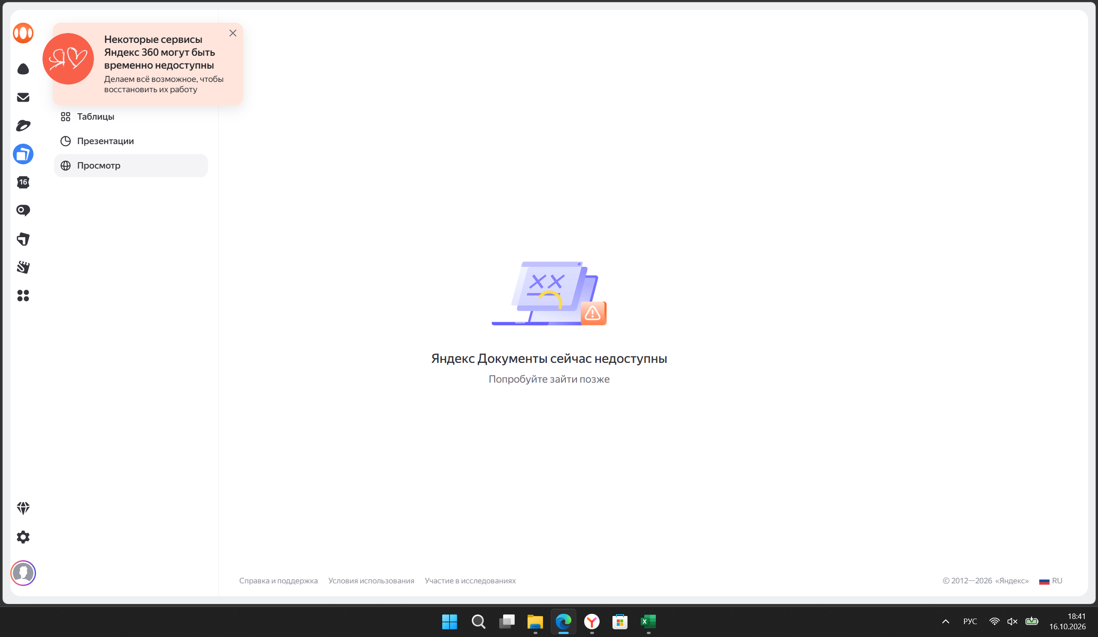
10 | BUG-10 | Проверка воспроизведения трека в Яндекс.музыке | Открыть Яндекс.Музыка | 1. Открыть приложение Яндекс.Музыка 2. Включить любой трек для воспроизведения | Открывается приложение и проигрывается любой выбранный трек без задержек | Открывается приложение, но из-за ВПН треки не прогружаются | Windows 11 Версия 26H2 Сборка ОС: 26300.9711 Версия: 1000.26100.372.6 | Незначительная

